Ações de Desenvolvimento
Ações de Desenvolvimento

 | Utilizar? | Título
Ações de Desenvolvimento | Sim
Nome | Sim | Nome
Descrição | Sim | Descrição
Mostrar Coaching Advisor? | Não | N/A
Tipo | Sim | Tipo | Resposta no comentário
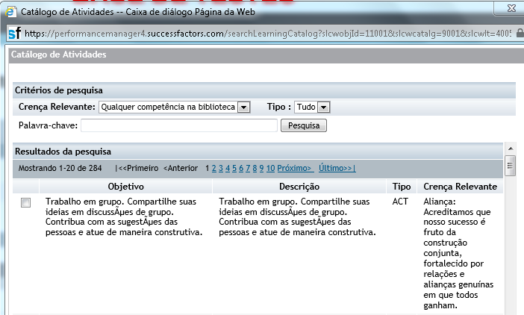
Foco de Desenvolvimento | Sim | Foco de Desenvolvimento | Resposta no comentário
Status (drop-down) | Sim | Status
Não iniciado | Sim | Não Iniciado
Em andamento | Sim | Em Andamento
Cancelado | Sim | Cancelado
Completo | Sim | Concluído
Data de Início | Sim | Data de Início
Data de Término | Sim | Data de Término
Resultado | Sim | Resultados
Integração com LMS? | Não

Permissões dos Campos | Empregado (E) | Gestor (EM) | DHO (EH)
Nome | Leitura/Edição | Leitura/Edição | Leitura
Descrição | Leitura/Edição | Leitura/Edição | Leitura
Tipo | Leitura/Edição | Leitura/Edição | Leitura
Foco de Desenvolvimento | Leitura/Edição | Leitura/Edição | Leitura
Status (drop-down) | Leitura/Edição | Leitura/Edição | Leitura
Data de Início | Leitura/Edição | Leitura/Edição | Leitura
Data de Término | Leitura/Edição | Leitura/Edição | Leitura
Resultado | Leitura/Edição | Leitura/Edição | Leitura
Permissões das Ações | Empregado (E) | Gestor (EM) | DHO (EH)
Criar Ações de Aprendizado | Sim | Sim | Não
Deletar Ações de Aprendizado | Sim | Sim | Não

Iteration 1 Feedback | Date | Request by | Description | [Customer] Comments | [PSC] Comments

Iteration 2 Feedback | Date | Request by | Description | [Customer] Comments | [PSC] Comments

Iteration 3 Feedback | Date | Request by | Description | [Customer] Comments | [PSC] Comments

Sim
Não

